тестирование параметров стр
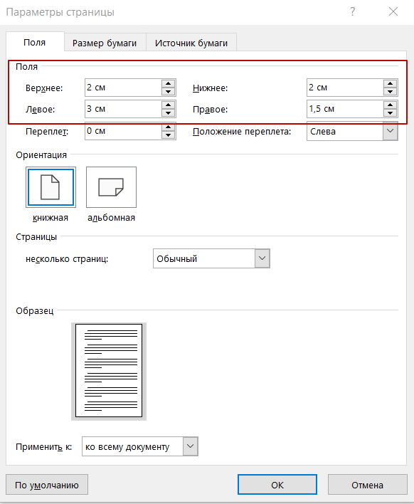
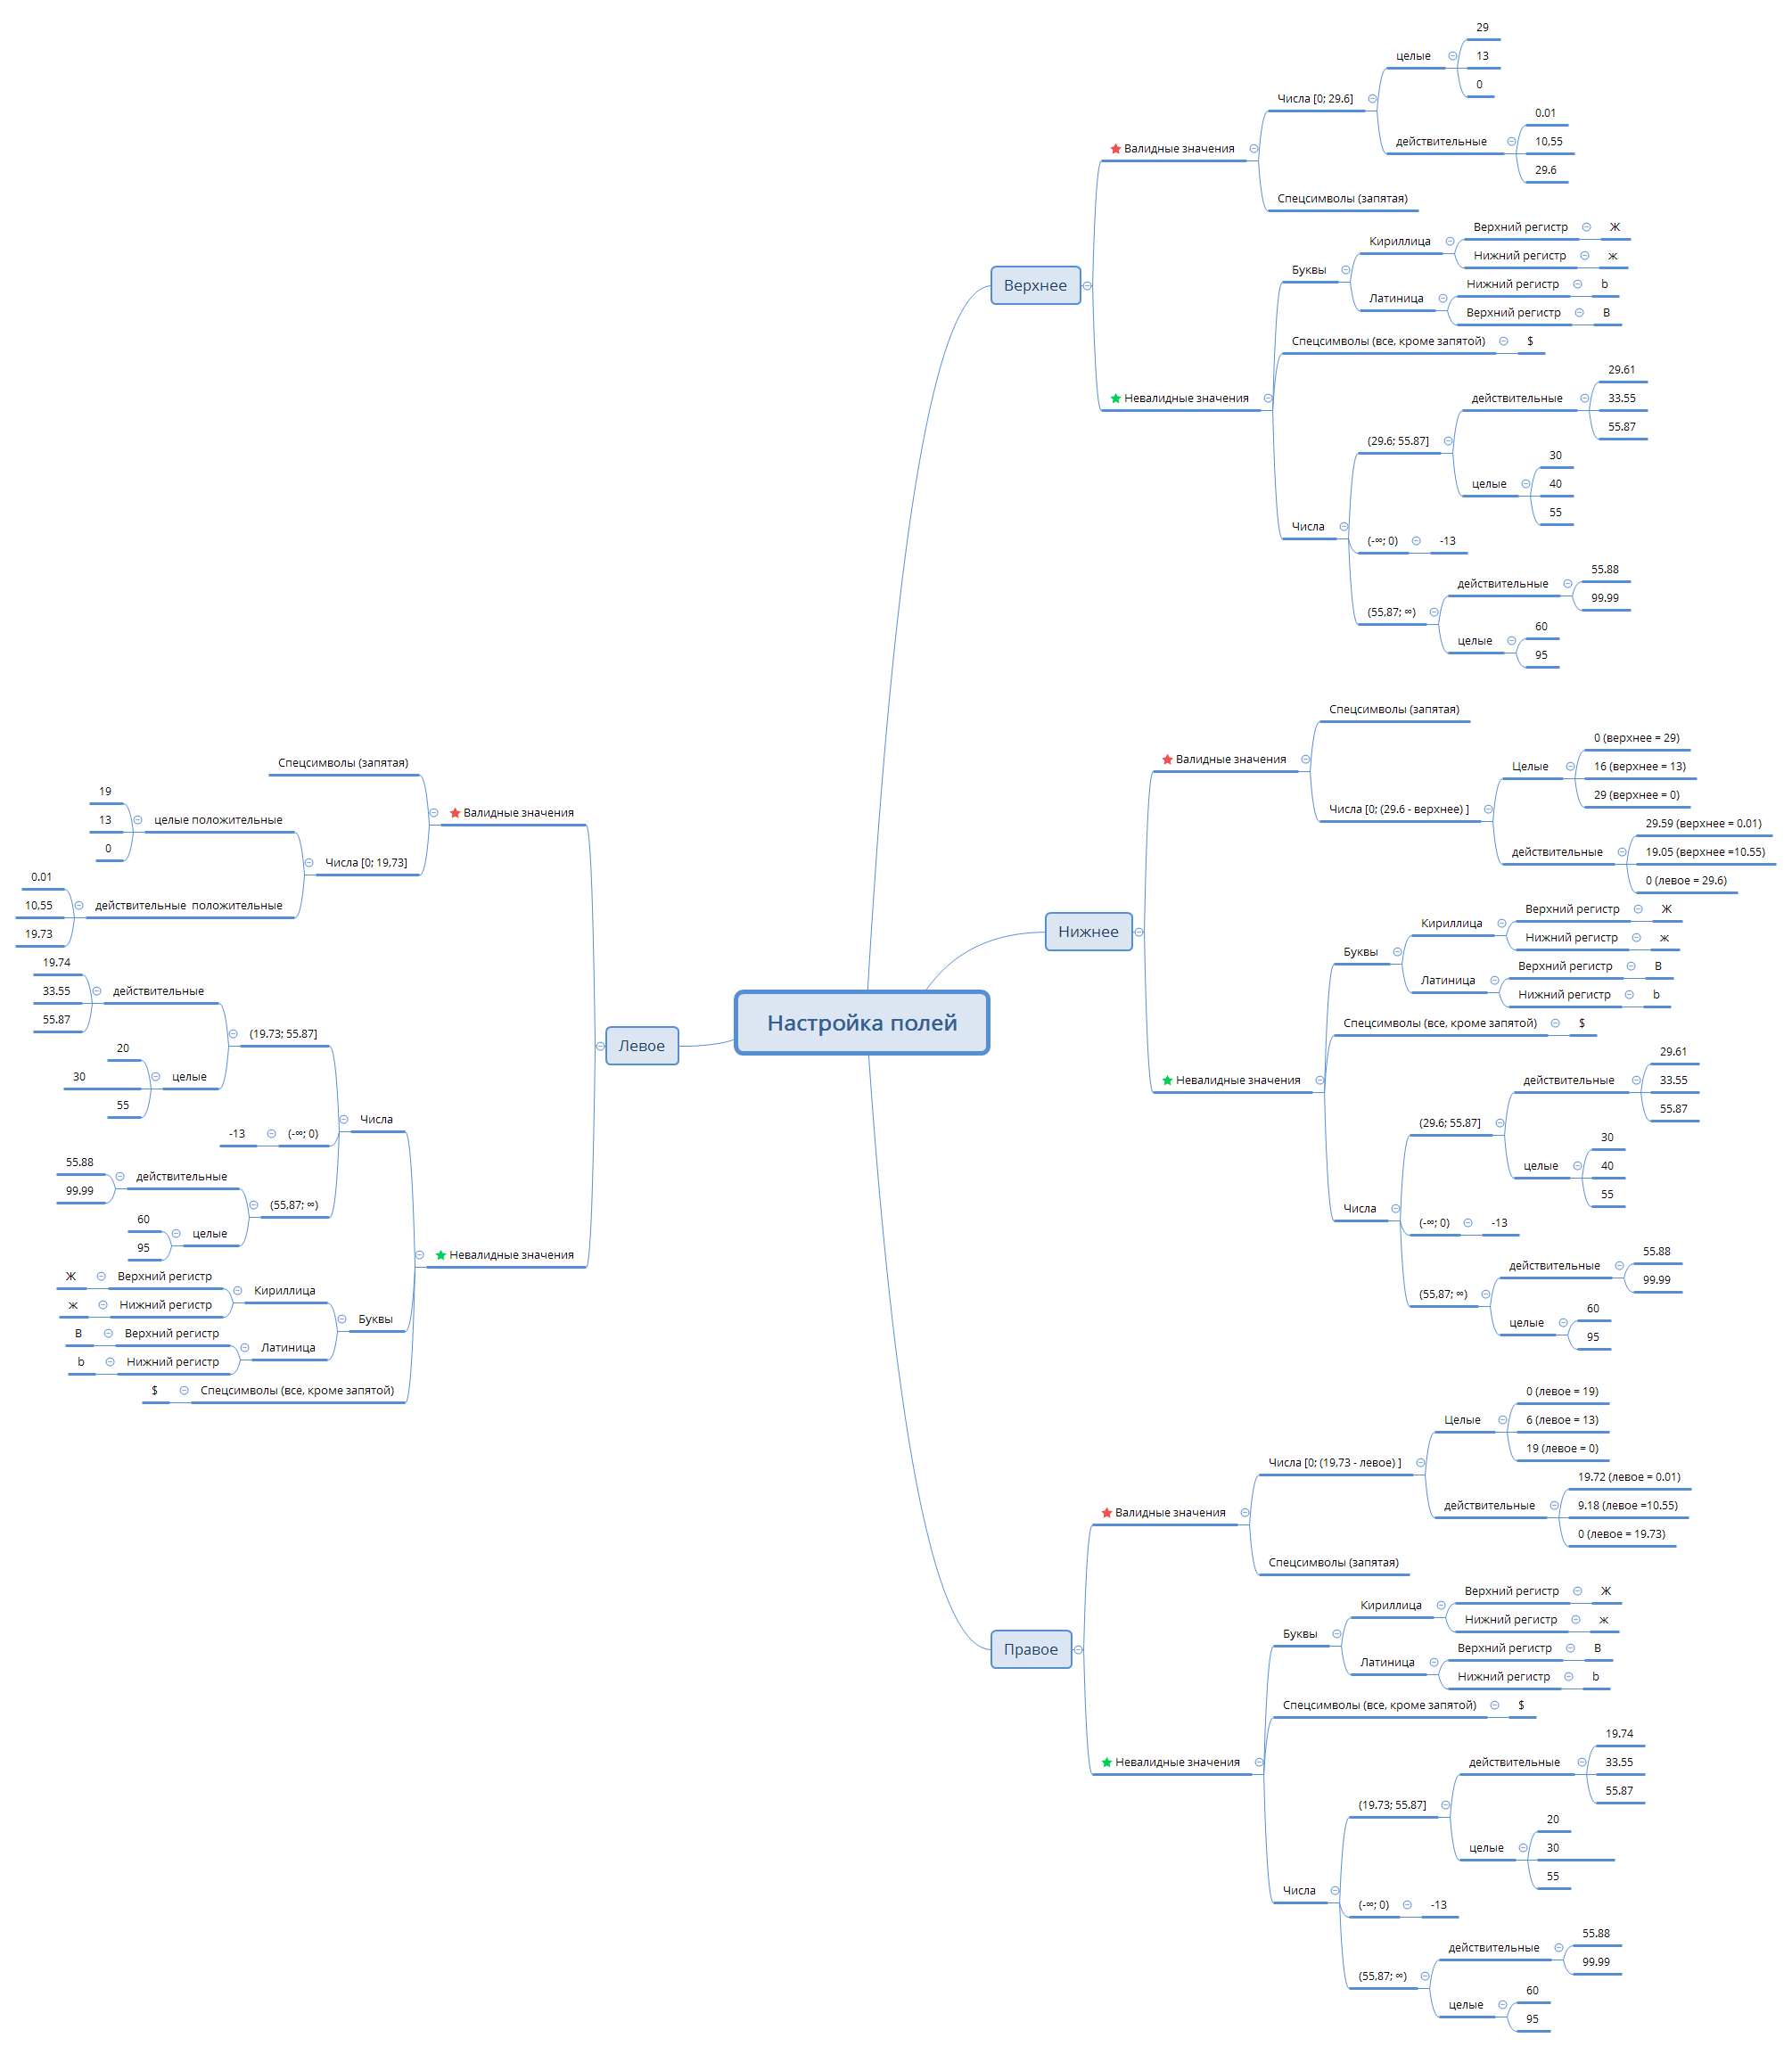
Задание 1: Провести проверку с использованием метода доменного анализа приложения MS Word: параметры страницы

тестирование формы
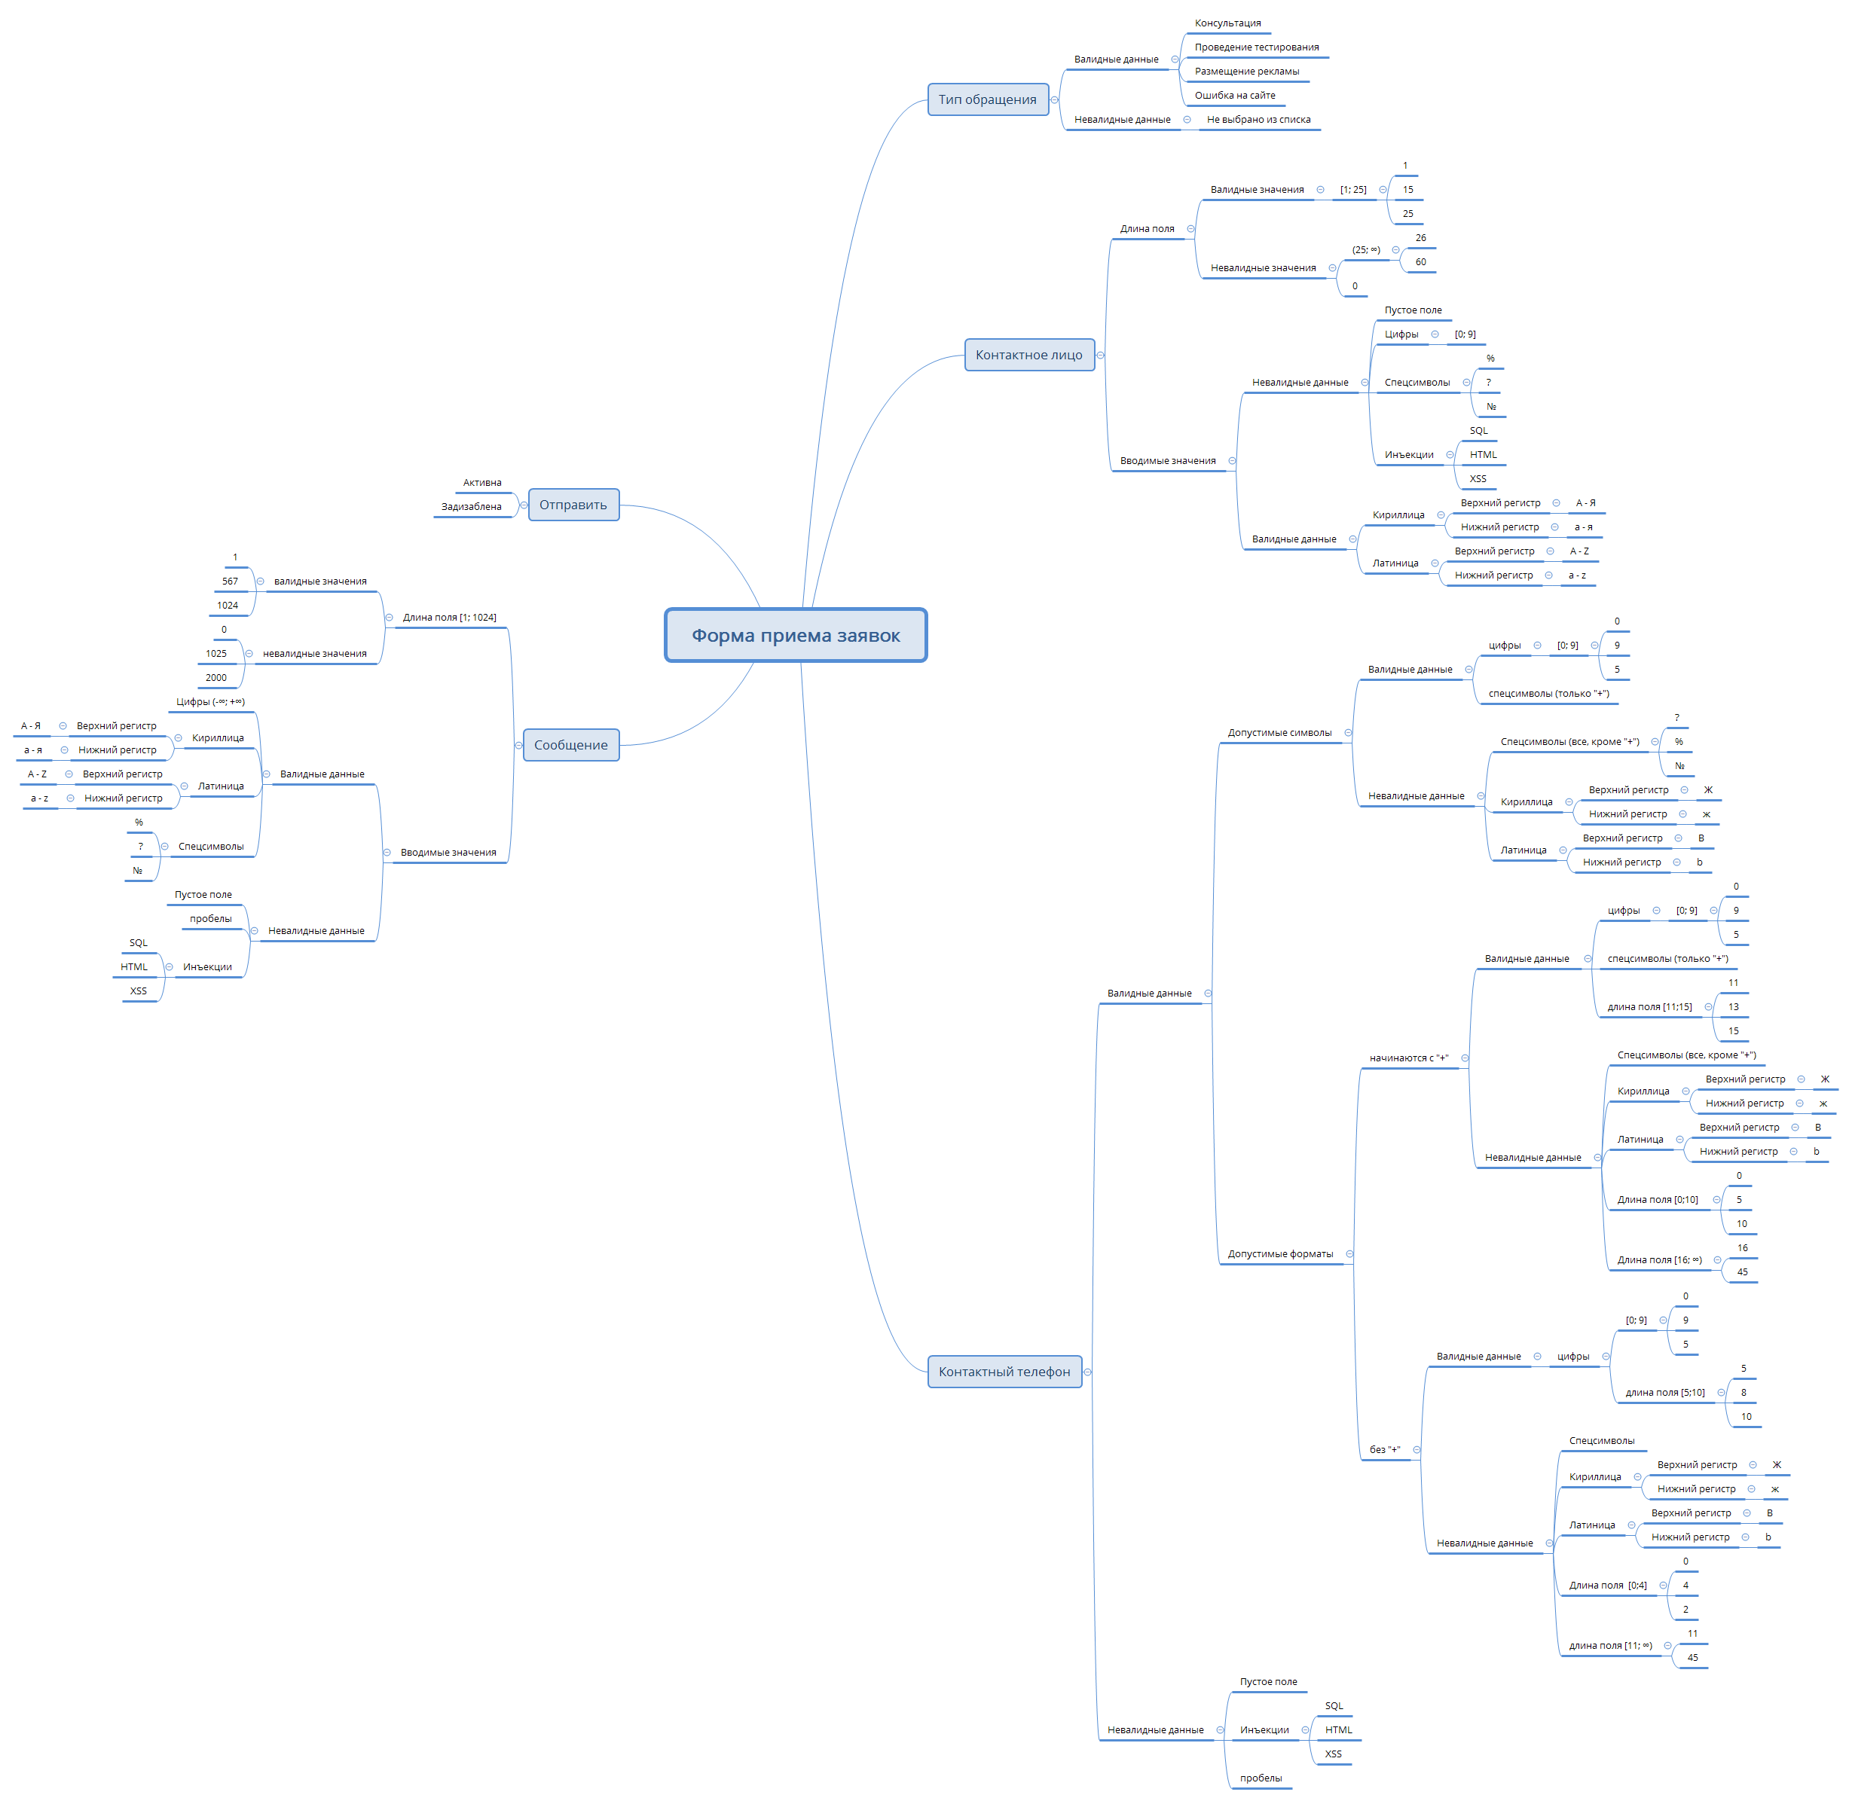
Задание 2: Протестировать функциональность формы приема заявок, требования к которой предоставлены в следующей таблице:

Элемент | Тип элемента | Требования
Тип обращения | combobox | Набор данных: Консультация Проведение тестирования Размещение рекламы Ошибка на сайте
Контактное лицо | editbox | 1. Обязательное для заполнения 2. Максимально 25 символов 3. Использование цифр и спец символов не допускается
Контактный телефон | editbox | Обязательное для заполнения Допустимые символы "+" и цифры "+" можно использовать только в начале номера Допустимые форматы: начинается с плюса - 11-15 цифр +31612361264 +375291438884 без плюса - 5-10 цифр, например: 0613261264 2925167
Сообщение | text area | 1. Обязательное для заполнения 2. Максимальная длина 1024 символа
Отправить | button | Состояние: 1. По умолчанию - не активна (Disabled) 2. После заполнения обязательных полей становится активна (Enabled) Действия после нажатия 1. Если введенные данные корректны - отправка сообщения 2. Если введенные данные НЕ корректны - валидационное сообщение

